入力シート
① しずマップ （洪水ハザードマップ）
すべての河川にレ点が入った状態のURL https://city.shizuoka.geocloud.jp/webgis/?z=15&ll=34.975017%2C138.383725&t=roadmap&mp=101&op=70&ot=1&vlf=000001df001fffffffffffffffffffffffff
「避難確保計画作成シート」

【注意！】
・本シートは、避難確保計画を簡易に作成することを目的としたものです。このため、出力シート上に作成される計画内容は、必ずしも各施設の状況を反映したものとはなりません。適切な計画を作成するため、各施設においてはシート上に作成された計画内容を十分確認し、必要な場合修正してください。 ・シートの性質上、文字がつぶれたりする場合がありますので、その場合は適宜エクセルシートの大きさを変えるなどで表示内容を調整してください。 ① 太枠線内のピンク色付けされた部分に入力してください。 ② 出力シートの「避難経路」について出力シートを直接編集してください ③ 文字つぶれなど無いように、出力シートの修正を行ってください。 ④ （紙で提出する場合）３部印刷して提出してください。

入力項目 |  | 入力セル |  |  |  |  |  |  |  | 入力例
（施設の情報）

 | 計画作成年月日 | 2026 | 年 | 4 | 月 | 1 | 日 |  |  | 2025年(選択)月（選択)日

 | 施設名 | 特別養護老人ホーム○○ |  |  |  |  |  |  |  | 特別養護老人ホーム○○（入力）

 | 所在市町村名 | 静岡市 |  |  |  |  |  |  |  | 静岡市（入力）

 | 住所 | 葵区追手町〇番〇号 |  |  |  |  |  |  |  | 葵区追手町〇番〇号（入力）

 | 電話番号 | 054-221-1012 |  |  |  |  |  |  |  | 054-221-1012（入力）

 | 施設所有者・管理者 | 〇〇太郎 |  |  |  |  |  |  |  | 〇〇太郎（入力）

 | 作成担当者（いる場合） | ◇◇次郎 |  |  |  |  |  |  |  | 〇〇次郎（入力）

 | 連絡先電話番号（上記電話番号と異なる場合） | 054-●●●-●●●● |  |  |  |  |  |  |  | 〇〇次郎（入力）

 | 施設の種類 | グループホーム |  |  |  |  |  |  |  | （選択）

 | 利用形態 | 通所 |  |  |  |  |  |  |  | （選択）

 | 施設の構造 | 木造 |  |  |  |  |  |  |  | （選択）

 |  | 3階建 |  |  |  |  |  |  |  | （選択）

 | 所在地区名（避難指示等の発表先学区･地区名） | 葵 |  |  |  |  |  |  |  | （選択） | 静岡市は、「避難指示」などの避難情報を学区、地区単位で発表します。

 | エリア | 静岡市南部 |  |  |  |  |  |  |  | （選択）

施設の収容人数の状況

 | 昼間 | 施設職員 |  | 15 | 名 | 利用者 |  | 20 | 名 | 4名 20名 （入力） | 時間帯毎の施設職員数、利用者数を記入します。 休日の体制が平日とは異なる場合、休日設定の有無で「平日と異なる」を選択してください。

 | 夜間 | 施設職員 |  | 3 | 名 | 利用者 |  | 20 | 名 | 4名 20名 （入力）

 | 休日 | 休日設定の有無 |  |  |  | 平日と異なる |  |  |  | （選択）

 |  | 施設職員 |  | 5 | 名 | 利用者 |  | 10 | 名 | 5名 10名 （入力）

 | 24時間施設利用者有無 |  |  |  |  |  |  | 有 |  | （選択）

洪水の水害リスクに係る情報）

対象河川① 安倍川・富士川
対象河川②・③ 藁科川・足久保川・巴川
長尾川・丸子川・庵原川
山切川・興津川
対象河川④・⑤ 大沢川・それ以外の河川（84河川）
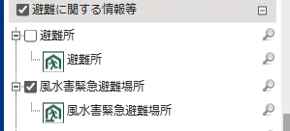
風水害時に市として開設している避難先は
風水害緊急避難場所です。
避難所と混同しないように注意してください。
対象河川①

 | 浸水想定区域を持つ洪水予報河川名 | 安倍川 |  |  |  |  |  |  |  | 安倍川or富士川（選択）

 | 浸水深 | 0.46 |  |  |  |  |  |  |  | 0.5ｍ（入力）

対象河川②

 | 浸水想定区域を持つ水位周知河川名 | 藁科川 |  |  |  |  |  |  |  | （選択）

 | 浸水深 | 0.46 |  |  |  |  |  |  |  | 0.5ｍ（入力）

対象河川③（複数ある場合）

 | 浸水想定区域を持つ水位周知河川名 | 藁科川上流 |  |  |  |  |  |  |  | （選択）

 | 浸水深 |  |  |  |  |  |  |  |  | 0.23ｍ（入力）

対象河川④（プルダウンに無い河川）

 | 河川名 | 継川 |  |  |  |  |  |  |  | 大沢川、継川、草薙川等（入力）

 | 浸水深 | 0.4 |  |  |  |  |  |  |  | 0.4ｍ（入力）

対象河川⑤（プルダウンに無い河川）

 | 河川名 | 草薙川 |  |  |  |  |  |  |  | 継川、草薙川等（入力）

 | 浸水深 | 0.3 |  |  |  |  |  |  |  | 0.3ｍ（入力）

内水

 | 浸水深 | 0.14 |  |  |  |  |  |  |  | 0.3ｍ（入力）

（避難に関する情報）
避難先は「避難場所」「屋内安全確保を図る場所」「系列施設や他の同種類似施設」「近隣の安全な場所」のうち、いずれか１か所のみでも構いません。ただし、屋内安全確保のみとする場合は、施設の浸水深等を踏まえて、安全な避難が行えるか慎重に検討を行ってください。

避難場所 |  |  |  |  |  |  |  |  |  |  | 避難先が風水害緊急避難場所でない場合、相手方が避難を了承している旨を確認ください

 | 避難先としての選定 | 有
 |  | ↓該当施設への避難の必要性「有」の場合、入力

 | 避難場所名 | 静岡市立葵小学校 |  |  |  |  |  |  |  | 〇〇小学校 □□交流館（入力）

 | 避難場所の種類 | 風水害緊急避難場所 |  |  |  |  |  |  |  | （選択）

 | 避難場所の住所 | 葵区追手町6番2号 |  |  |  |  |  |  |  | 葵区追手町6番2号（入力） | 避難場所を設定し、設定した場所や避難ルートが避難時に浸水などで通行困難とならないことを確認してください。 | 避難行動判定は、以下のURLを参考にしてください。

 | 避難場所までの移動距離 | 100 |  | ｍ |  |  |  |  |  | 100（入力） |  | ●内閣府「避難行動判定フロー」 https://www.bousai.go.jp/oukyu/hinankankoku/h30_hinankankoku_guideline/pdf/campaign.pdf

 | 避難場所までの移動手段 | 徒歩 |  | 車両の場合 |  |  |  |  | 台 | 徒歩（選択）／車両〇台（入力） |  | ●静岡市「風水害時の避難行動」https://www.city.shizuoka.lg.jp/s4268/s000287.html

 | 避難に要する時間 | 15 |  | 分 |  |  |  |  |  | 15（入力）

 | 避難開始基準 | レベル３高齢者等避難 |  |  |  |  |  |  |  | レベル３高齢者等避難（入力）

屋内安全確保を図る場所 |  |  |  |  |  |  |  |  |  |  | 避難に伴うリスクを踏まえ、必要がある場合、屋内安全確保を図る場所を設定してください。

 | 避難先としての選定 | 有
 |  | ↓該当施設への避難の必要性「有」の場合、入力

 |  | 施設の３階 |  |  |  |  |  |  |  | 施設の３階（入力）

 | 避難開始基準 | レベル３高齢者等避難 |  |  |  |  |  |  |  | レベル３高齢者等避難（入力）

系列施設や他の同種類似施設

 | 避難先としての選定 | 有
 |  | ↓該当施設への避難の必要性「有」の場合、入力

 | 避難場所名 | グループホーム△△ |  |  |  |  |  |  |  | ●●施設、グループホーム●●など

 | 避難場所の住所 | 葵区追手町6番2号 |  |  |  |  |  |  |  | 葵区追手町6番2号（入力）

 | 避難場所までの移動距離 | 100 |  | ｍ |  |  |  |  |  | 100（入力）

 | 避難場所までの移動手段 | 徒歩 |  | 車両の場合 |  |  |  |  | 台 | 徒歩（選択）／車両〇台（入力）

 | 避難に要する時間 | 20 |  | 分 |  |  |  |  |  | 15（入力）

 | 避難開始基準 | レベル３高齢者等避難 |  |  |  |  |  |  |  | レベル３高齢者等避難（入力）

近隣の安全な場所

 | 避難先としての選定 | 有
 |  | ↓該当する施設が「有」の場合、入力

 | 避難場所名 | ■■■ |  |  |  |  |  |  |  | 施設の３階（入力）

 | 避難場所の住所 | 葵区追手町6番2号 |  |  |  |  |  |  |  | 葵区追手町6番2号（入力）

 | 避難場所までの移動距離 | 100 |  | ｍ |  |  |  |  |  | 100（入力）

 | 避難場所までの移動手段 | 徒歩 |  | 車両の場合 |  |  |  |  | 台 | 徒歩（選択）／車両〇台（入力）

 | 避難に要する時間 | 5 |  | 分 |  |  |  |  |  | 15（入力）

 | 避難開始基準 | レベル３高齢者等避難 |  |  |  |  |  |  |  | レベル３高齢者等避難（入力）

（避難の確保を図るための施設の整備に関する情報）

情報収集・伝達に係る機材等 |  |  |  |  |  |  |  |  |  |  | 情報収集等に用いる機材として位置付ける場合、「有」を選択し、その台数等を記載します。 左記載の機材以外については、「その他」の欄に機材名と台数（例：トランシーバー4台、ソーラー充電器2器）を記載して下さい。

 | テレビ | 有 |  |  | 有りの場合→ | 3 |  | 台 |  | 無／有（選択） 3（入力）

 | ラジオ | 有 |  |  | 有りの場合→ | 5 |  | 台 |  | 無／有（選択） 5（入力）

 | タブレット端末 | 有 |  |  | 有りの場合→ | 2 |  | 台 |  | 無／有（選択） 2（入力）

 | インターネットに接続したパソコン | 有 |  |  | 有りの場合→ | 2 |  | 台 |  | 無／有（選択） 2（入力）

 | ファックス | 有 |  |  | 有りの場合→ | 2 |  | 台 |  | 無／有（選択） 2（入力）

 | 携帯電話 | 有 |  |  | 有りの場合→ | 5 |  | 台 |  | 無／有（選択） 5（入力） | ※ 無/有→「無」を選択すると、数値は表記されません

 | 携帯電話用バッテリー | 有 |  |  | 有りの場合→ | 3 |  | 個 |  | 無／有（選択） 3（入力）

 | 乾電池 | 有 |  |  | 有りの場合→ | 20 |  | 個 |  | 無／有（選択） 20（入力）

 | その他 |  |  |  |  |  |  |  |  | （あれば入力）

避難誘導に係る機材等

 | 従業員名簿 | 有 |  |  |  |  |  |  |  | 無／有（選択）

 | 利用者名簿 | 有 |  |  |  |  |  |  |  | 無／有（選択）

 | 案内旗 | 有 |  |  | 有りの場合→ | 1 |  | 枚 |  | 無／有（選択） 1（入力）

 | 携帯電話 | 有 |  |  | 有りの場合→ | 2 |  | 台 |  | 無／有（選択） 2（入力）

 | 携帯電話用バッテリー | 有 |  |  | 有りの場合→ | 2 |  | 個 |  | 無／有（選択） 2（入力）

 | 拡声器 | 有 |  |  | 有りの場合→ | 1 |  | 台 |  | 無／有（選択） 1（入力）

 | 懐中電灯 | 有 |  |  | 有りの場合→ | 5 |  | 台 |  | 無／有（選択） 5 (入力）

 | 乾電池 | 有 |  |  | 有りの場合→ | 20 |  | 個 |  | 無／有（選択） 20（入力）

 | ライフジャケット | 有 |  |  | 有りの場合→ | 5 |  | 着 |  | 無／有（選択） 5 (入力）

 | 蛍光塗料 | 有 |  |  |  |  |  |  |  | 無／有（選択）

 | 救急用品 | 有 |  |  | 有りの場合→ | 3 |  | 個 |  | 無／有（選択） 20（入力）

 | その他 |  |  |  |  |  |  |  |  | （あれば入力）

屋内安全確保に係る機材等

 | 水 | 有 |  |  | 有りの場合→ | 3 |  | 日分 |  | 無／有（選択） 3（入力）

 | 食料 | 有 |  |  | 有りの場合→ | 3 |  | 日分 |  | 無／有（選択） 3（入力）

 | 寝具 | 有 |  |  | 有りの場合→ | 10 |  | 人分 |  | 無／有（選択） 10（入力）

 | 防寒具 | 有 |  |  | 有りの場合→ | 10 |  | 人分 |  | 無／有（選択） 10（入力）

 | その他 |  |  |  |  |  |  |  |  | （あれば入力）

施設利用者に係る機材等

 | おむつ | 有 |  |  | 有りの場合→ | 100 |  | 枚 |  | 無／有（選択） 100（入力）

 | おしりふき | 有 |  |  | 有りの場合→ | 100 |  | 枚 |  | 無／有（選択） 100（入力）

 | おやつ | 無 |  |  | 有りの場合→ |  |  | 個 |  | 無／有（選択）

 | おんぶひも | 無 |  |  | 有りの場合→ |  |  | 個 |  | 無／有（選択）

 | その他 |  |  |  |  |  |  |  |  | （あれば入力）

その他の機材等

 | ウエットティッシュ | 有 |  |  | 有りの場合→ | 100 |  | 枚 |  | 無／有（選択） 100（入力）

 | ゴミ袋 | 有 |  |  | 有りの場合→ | 10 |  | 枚 |  | 無／有（選択） 10（入力）

 | タオル | 有 |  |  | 有りの場合→ | 100 |  | 枚 |  | 無／有（選択） 10（入力）

 | 携帯トイレ | 有 |  |  | 有りの場合→ | 100 |  | 枚 |  | 無／有（選択） 10（入力）

 | その他 |  |  |  |  |  |  |  |  | （あれば入力）

浸水を防ぐための機材等

 | 土のう | 有 |  |  | 有りの場合→ | 10 |  | 個 |  | 無／有（選択） 10（入力）

 | 止水板 | 無 |  |  | 有りの場合→ |  |  | 台 |  | 無／有（選択）

 | その他 |  |  |  |  |  |  |  |  | （あれば入力）

（教育・訓練に関する情報）

研修実施（毎年） |  |  |  |  |  |  |  |  |  |  | この入力シートでは年２回の研修、訓練の実施を想定していますが、さらに複数回実施する場合は、出力シートを直接修正してください。

 | 研修対象者① | 全従業員 |  |  |  |  |  |  |  | （選択）

 | 研修実施月① | 4 |  | 月 |  |  |  |  |  | （選択）

 | 研修の内容① | 防災情報及び避難誘導 |  |  |  |  |  |  |  | （選択）

 | 研修対象者② | 全従業員及び利用者 |  |  |  |  |  |  |  | （選択）

 | 研修実施月② | 5 |  | 月 |  |  |  |  |  | （選択）

 | 研修の内容② | 防災情報及び避難誘導 |  |  |  |  |  |  |  | （選択）

訓練実施（毎年）

 | 訓練対象者① | 全従業員 |  |  |  |  |  |  |  | （選択） | 避難訓練は、定期的に実施することとし、最低年1回以上は実施する。 避難訓練は以下の種類がある ・立退き避難（利用者を避難先まで移動） ・情報伝達訓練や避難経路を確認する訓練 ・持ち出し品を準備する訓練 ・図上による訓練 など。比較的取り組みやすい訓練から実施する方法や、別日に分けて実施や様々な訓練をローテーションで実施する方法など

 | 訓練実施月① | 5 |  | 月 |  |  |  |  |  | （選択）

 | 訓練の内容① | ハザードマップ等を活用した図上訓練 |  |  |  |  |  |  |  | （選択）

 | 訓練対象者② | 全従業員 |  |  |  |  |  |  |  | （選択）

 | 訓練実施月② | 7 |  | 月 |  |  |  |  |  | （選択）

 | 訓練の内容② | 情報伝達訓練 |  |  |  |  |  |  |  | （選択）

出力シート
 |  |  |  |  |  |  | ひな形１（令和８年５月版）

 | 避難確保計画（洪水・内水）

 |  | 施 設 名：特別養護老人ホーム○○

 |  | 所 在 地：葵区追手町〇番〇号 (葵学区）

 |  | 管 理 者：〇〇太郎

 |  | 担 当 者：◇◇次郎

 |  | 電話番号：054-221-1012

2026年 4月 作成

1．計画の目的
この計画は、本施設の利用者の洪水または雨水出水（内水）浸水発生時の円滑かつ迅速な避難の確保を図ることを目的とする。 また、作成した避難確保計画に基づいて、安全な避難行動を確実に行うことができるよう、防災教育や訓練を行い、施設の職員や利用者に対して、洪水・雨水出水（内水）に関する知識を深めるとともに、訓練等を通して課題等を抽出し、必要に応じてこの計画を見直ししていくものとする。 |  |  |  |  |  |  |  |  |  |  | .

2．計画の報告
計画を作成又は必要に応じて見直し・修正をしたときは、当該計画を市町村長へ報告する。

3．計画の適用範囲
この計画は、本施設に勤務又は利用する全ての者に適用するものとする。

【施設の状況】
 | 人 数
 | 昼間・夜間 |  |  |  | 休日
 | 利用者 |  | 施設職員 |  | 利用者 |  | 施設職員
 | 昼間 |  | 昼間
施設の実情に応じ必要事項などの記載も可
 | 20名 |  | 15名 |  | 休日 |  | 休日
 | 夜間 |  | 夜間 |  | 10名 |  | 5名
 | 20名 |  | 3名
 | 24時間施設利用者有無 |  |  |  |  |  | 有

 | ※利用者数は最大の利用者数を記載（おおよその利用者数でもよい）
 | ※昼間は通所部門と入所部門の合計人数を記載
 | ※夜間は入所部門の人数を記載

【施設情報】
 | 施設の種類 |  | グループホーム
 | 施設の形態 |  | 通所
 | 施設の構造 |  | 木造 |  |  | 3階建

【施設の水害リスク】
 | 災害種 | 対象 |  | 浸水深(m)
 | 洪水 | 安倍川 |  | 0.46
 |  | 藁科川 |  | 0.46
 |  | 藁科川上流 |  | 0
 |  | 継川 |  | 0.4
 |  | 草薙川 |  | 0.3
 | 内水 |  |  | 0.14

本計画は、避難訓練の結果や社会情勢の変化に伴い、定期的に見直すものとする。

4．防災体制 （洪水または雨水出水（内水））
連絡体制及び防災体制は、以下のとおりとする。

警戒レベル ２
注意体制確立
【防災体制確立の判断時期及び役割分担】
体制確立の判断時期 |  |  |  |  |  | 活動内容 |  | 対応要員
以下のいずれかに該当する場合 |  |  |  |  |  | 洪水予報等の情報収集 |  | 情報収集伝達要員
➢ | 静岡市南部にレベル２大雨注意報の発表
 |  |  |  |  |  | 避難誘導体制・ルートの確認 |  | 避難誘導要員

➢ | 安倍川 | レベル２氾濫注意報
 |  |  |  |  |  | 避難に必要な備蓄品、持ち出し品等の点検・準備 |  | 避難誘導要員
➢ | 次の河川のキキクルが黄色表示のとき

 | 安倍川 | 藁科川 | 藁科川上流 | 継川 |  | 移動用車両の 準備 |  | 避難誘導要員
 | 草薙川

警戒レベル ３ 警戒体制確立
以下のいずれかに該当する場合 |  |  |  |  |  | 避難情報等の情報収集 |  | 情報収集伝達要員
➢ | 静岡市南部にレベル３大雨警報の発表
 |  |  |  |  |  | 使用する資器材の準備 |  | 避難誘導要員

➢ | 安倍川 | レベル３氾濫警報
 |  |  |  |  |  | 保護者への事前連絡 |  | 情報収集伝達要員
➢ | 次の河川のキキクルが赤色表示のとき

 | 安倍川 | 藁科川 | 藁科川上流 | 継川 |  | 周辺住民への事前協力依頼 |  | 情報収集伝達要員
 | 草薙川
➢ | 葵学区（地区）に浸水に関する警戒レベル３高齢者等避難の発表
 |  |  |  |  |  | 要配慮者の避難誘導 |  | 避難誘導要員

警戒レベル ４ 非常体制確立
以下のいずれかに該当する場合 |  |  |  |  |  | 施設内全体の避難誘導 |  | 避難誘導要員
➢ | 静岡市南部にレベル４大雨危険警報の発表

➢ | 安倍川 | レベル４氾濫危険警報

➢ | 次の河川のキキクルが紫色表示のとき

 | 安倍川 | 藁科川 | 藁科川上流 | 継川
 | 草薙川
➢ | 葵学区（地区）に警戒レベル４避難指示の発表

表内の事項のほか、統括管理者の指揮命令に従うものとする。

 | ※注意体制確立前に、親族への引き渡し時期についても検討する。
施設の実情に応じ必要事項などの記載も可

また、災害の可能性がある場合は、気象庁が公表している時系列情報を確認して、防災体制を事前に検討・確認を行う。

5．情報収集及び伝達
(1)情報収集
n 収集する主な情報及び収集方法は、以下のとおりとする。

収集する情報 |  |  | 収集方法
気象情報 |  | 同報無線（電話案内サービス 054-269-5656）
 |  | テレビ
 |  | コミュニティFM（S-Wave）
 |  | インターネット
 |  | ➣ | 気象庁HP（https://www.jma.go.jp/）
 |  | ➣ 静岡市防災ナビ （https://navi.bosai.city.shizuoka.jp/top-page）

 |  | ➣ | 静岡市防災メール（登録用メールアドレス） （siz-entry@tokyoanpi.sbs-infosys.com）

洪水予報
水位到達情報 |  | インターネット
水位情報 |  | ➣ | 気象庁HPの指定河川洪水予報（https://www.jma.go.jp/bosai/flood/）

 |  | ➣ | 気象庁キキクル （https://www.jma.go.jp/bosai/risk/）

 |  | ➣ | 静岡県土木総合防災情報サイポスレーダー （https://sipos.pref.shizuoka.jp/）

 |  | ➣ | 静岡市防災メール（登録用メールアドレス） (siz-entry@tokyoanpi.sbs-infosys.com）

警戒レベル３高齢者等避難 警戒レベル４ 避難指示 |  | 同報無線（電話案内サービス 054-269-5656） テレビ
 |  | コミュニティFM（S-Wave）
 |  | 緊急速報メール
 |  | インターネット
 |  | ➣ 静岡市防災ナビ （https://navi.bosai.city.shizuoka.jp/top-page）

※ | 停電時は、ラジオ、タブレット、携帯電話を活用して情報を収集するものとし、これに備えて、乾電池、バッテリー等を備蓄する。

※ | 提供される情報に加えて、雨の降り方、施設周辺の水路や道路の状況、斜面に危険な前兆が無いか等、施設内から確認を行う。

(2)情報伝達
①「施設内緊急連絡網」に基づき、また館内放送や掲示板を用いて、体制の確立状況、気象情報、避難情報等の情報を施設内関係者間で共有する。

②静岡市から利用者の避難状況や安否情報の提供を求められる場合があるため、情報を整理しておく。 |  |  |  |  |  |  |  |  |  | 児童を避難させるなど、保護者への連絡体制について適宜記載。

6．避難誘導
(1)避難先
避難場所及び屋内安全確保を図る場所は下表のとおりとする。また、悪天候の中の避難や、夜間の避難は危険を伴うことから、施設における想定浸水深が浅く、建物が堅牢で家屋倒壊のおそれがない場合、上階へ避難するなどの屋内安全確保を図るものとする。その場合は、備蓄物資を用意する。

(2)避難経路
避難先までの避難経路については、「別紙１ 避難経路図」のとおりとする。
...
 |  |  | 風水害緊急避難場所
 |  | 有 | 施設の３階 |  |  |  |  | レベル３高齢者等避難

 |  | 有 | グループホーム△△ |  | 100m | 徒歩 | 20分 | レベル３高齢者等避難

 |  | 有 | ■■■ |  | 100m | 徒歩 | 5分 | レベル３高齢者等避難

 | ※施設から避難場所へ避難するときは、利用者の部屋単位で避難する。

施設の実情に応じ必要事項などの記載も可

 | 屋内安全確保を選択するかどうかは、以下に該当するか検討の上、慎重に判断する。
 | ●家屋倒壊等氾濫想定区域、土砂災害警戒区域、土砂災害特別警戒区域、 津波による浸水のおそれがある区域に存していないこと。

 | ●浸水しない居室があること。
 | ●一定期間浸水することにより生じる可能性がある支障を許容できること。

 | 避難行動判定は、以下に該当のURLを参考にしてください。
 | ●内閣府「避難行動判定フロー」
 | https://www.bousai.go.jp/oukyu/hinankankoku/h30_hinankankoku_guideline/pdf/campaign.pdf
 | ●静岡市「風水害時の避難行動」
 | https://www.city.shizuoka.lg.jp/s4268/s000287.html

 |  |  |  |  |  |  |  |  | 別紙１
...
 |  |  |  |  |  |  |  |  |  | 防災マップ上では、避難所で表示されています。
 |  |  |  |  |  |  |  |  |  | 洪水や土砂災害時は、緊急避難場所を開放しますので注意して下さい。

① しずマップ （洪水ハザードマップ）
すべての河川にレ点が入った状態のURL https://city.shizuoka.geocloud.jp/webgis/?z=15&ll=34.975017%2C138.383725&t=roadmap&mp=101&op=70&ot=1&vlf=000001df001fffffffffffffffffffffffff
...
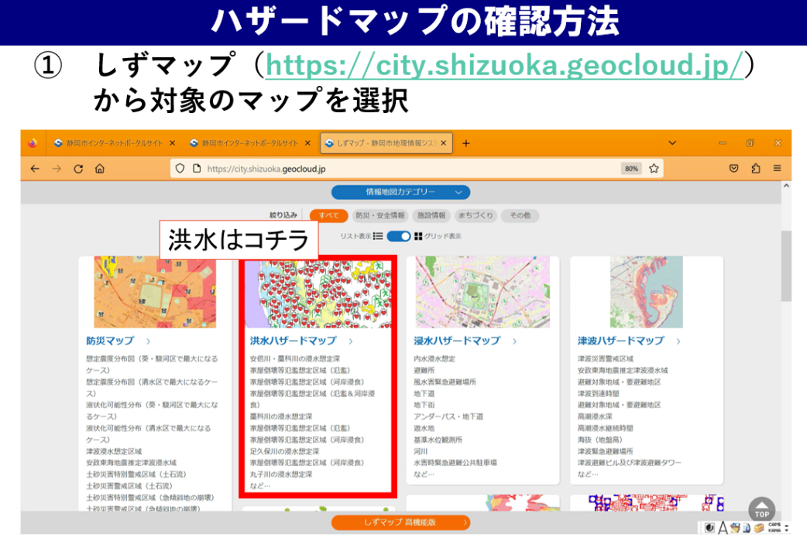
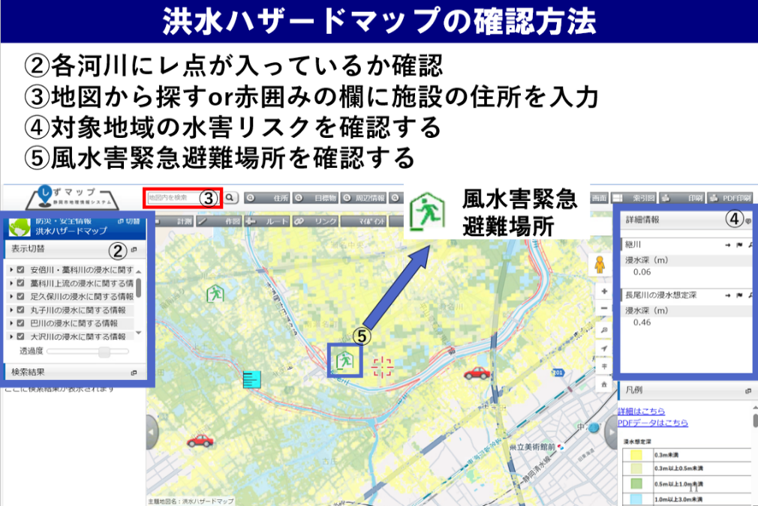
...
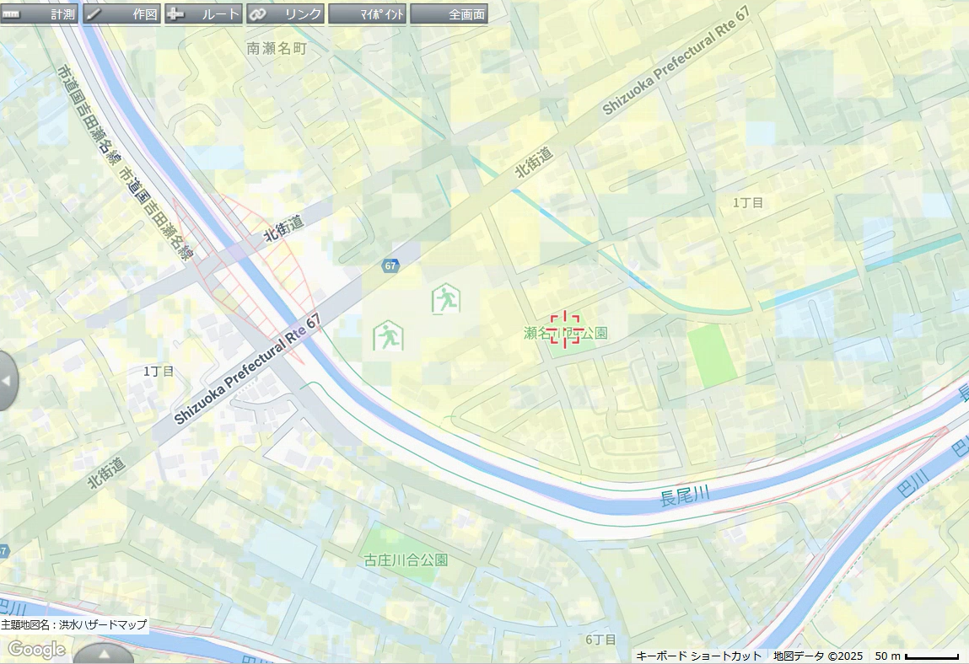
避難経路図例
...
 |  |  |  |  |  |  |  |  |  | 、テレビ3台、ラジオ5台、タブレット端末2台、インターネットに接続したパソコン2台、ファックス2台、携帯電話5台、携帯電話用バッテリー3個、乾電池20個
...

